상품제안서
캠브리트 세라믹 머그텀블러 360ml | 상품코드: S45579

 |  |  |  |  |  | 02-713-8555 | www.synergygift.co.kr
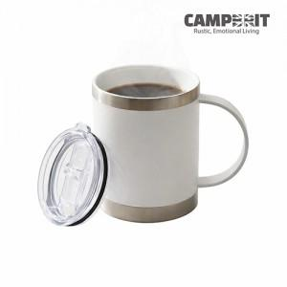

【상세/제작정보】 | <p><span style="font-size: 14pt;">※ 100개미만 쇼핑백 추가시 일괄비용 발생됩니다(+통합 6만원 부가세별도)</span></p>

【인쇄/포장옵션】 | 레이저 / 포장지포장

【공급단가】 | 수량 | 30~ | 100~ | 300~ | 500~
*VAT별도 | 단가 | 16,800원 | 15,700원 | 15,100원 | 15,000원

【상품 URL】 | https://www.synergygift.co.kr:443/src/goods_detail.php?gdno=45579

